Tabelle1
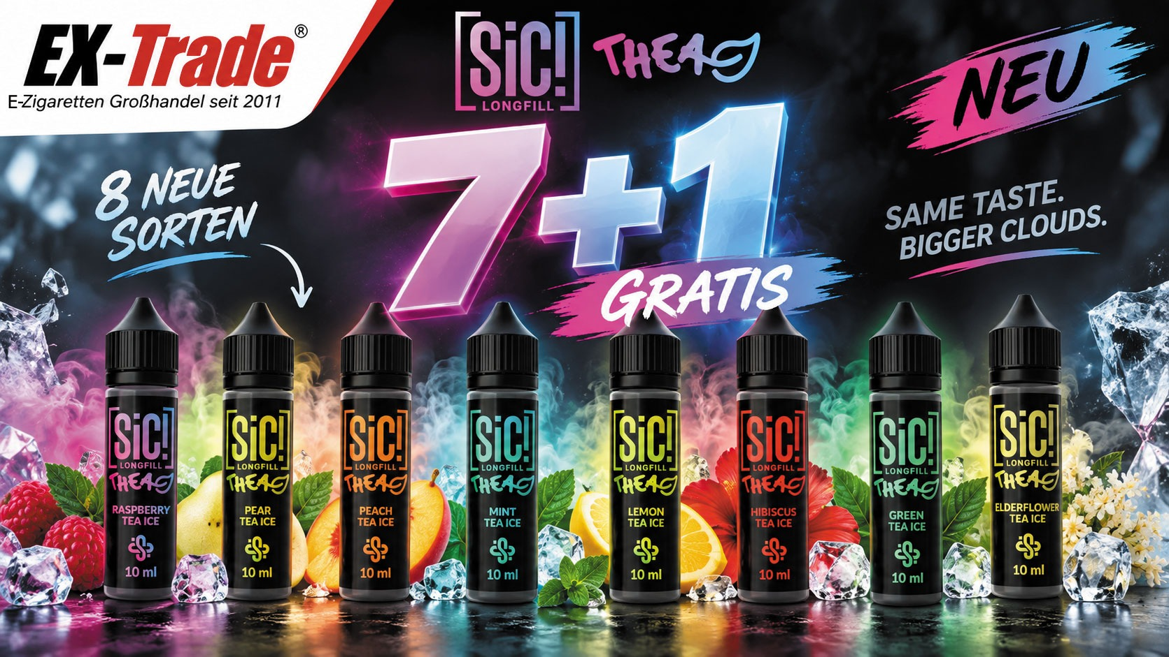
Artikel-Nr. | Bezeichnung | Geschmack | NettoEKFest | BruttoVKFest | Menge | VPE | EANNummer | Aktion
SIC301 | SIC Longfill - Elderflower Tea Ice - 10ml Aroma in 60ml Flasche STEUERWARE D | Holunder, Tee|kühl | 6.05 € | 12.95 € | 21 | 100x / | 5902811659987 | 7+1 Kaufe 7 Flaschen erhalte 1 Flache Gratis
SIC302 | SIC Longfill - Mint Tea Ice - 10ml Aroma in 60ml Flasche STEUERWARE D | Minztee|kühl | 6.05 € | 12.95 € | 21 | 100x / | 5902811660020
SIC303 | SIC Longfill - Lemon Tea Ice - 10ml Aroma in 60ml Flasche STEUERWARE D | Zitronentee|kühl | 6.05 € | 12.95 € | 21 | 100x / | 5902811660013
SIC304 | SIC Longfill - Raspberry Tea Ice - 10ml Aroma in 60ml Flasche STEUERWARE D | Himbeere, Tee|kühl | 6.05 € | 12.95 € | 21 | 100x / | 5902811660044
SIC305 | SIC Longfill - Green Tea Ice - 10ml Aroma in 60ml Flasche STEUERWARE D | grüner Tee|kühl | 6.05 € | 12.95 € | 21 | 100x / | 5902811659994
SIC306 | SIC Longfill - Peach Tea Ice - 10ml Aroma in 60ml Flasche STEUERWARE D | Pfirsicheistee|kühl | 6.05 € | 12.95 € | 21 | 100x / | 5902811660037
SIC307 | SIC Longfill - Hibiscus Tea Ice - 10ml Aroma in 60ml Flasche STEUERWARE D | Hibiskus, Tee|kühl | 6.05 € | 12.95 € | 21 | 100x / | 5902811660006
SIC308 | SIC Longfill - Pear Tea Ice - 10ml Aroma in 60ml Flasche STEUERWARE D | Birne|kühl | 6.05 € | 12.95 € | 21 | 100x / | 5902811660051

